matriz
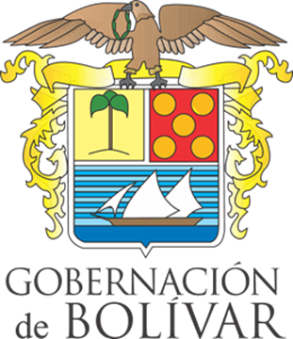 |  |  | GOBERNACIÓN DE BOLÍVAR |  |  |  |  |  |  |  | Codigo: FP-BIS-SST-FO-20
 |  |  | SISTEMA DE GESTIÓN DE SEGURIDAD Y SALUD EN EL TRABAJO |  |  |  |  |  |  |  | Version: 01

 |  |  | MATRIZ DE ACCIONES |  |  |  |  |  |  |  | Fecha: 04/06/2025

OPORTUNIDAD DE MEJORA
No. | FECHA | HALLAZGO (DESCRIPCIÓN DE LA SITUACIÓN) | LUGAR | FUENTE | ESTADO | EMPRESA RESPONSABLE | QUIEN REPORTA | TIPO DE ACCIÓN | ACCIÓN PROPUESTA | EVIDENCIA Y/O REGISTROS

 |  |  |  |  |  |  |  |  |  | ANTES | DESPUES
1
2
3
4
5
6
7
8

